Plan1
ALGORITMOS - FORMAS REPRESENTATIVAS | ALGORITMOS - FORMAS REPRESENTATIVAS
O que são Formas Representativas do Algoritmos? | O passo a passo de uma rotina de programação precisa ser representada de alguma forma antes dos Desenvolvedores iniciarem o desevolvimento do sistema. Aí que entram as Formas Representativas dos algoritmos, existem várias formas diferentes de representar os algoritmos que serão montados, e os desevolvedores precisam encontrar uma maneira comum de representarem os algoritmos de uma forma que o máximo de desenvolvedores possam entendê-las.
Quais são as Formas Representativas mais comuns para os Algoritmos? | As formas representativas de algoritmos mais comuns que nós utilizamos são: - Descrição Narrativa; - Diagrama de Blocos (Fluxograma); - Português Estruturado (Pseudocódigo);
Como se dá um Algoritmo no estilo de Descrição Narrativa? | Um Algoritmo no estilo de Descrição Narrativa nada mais é do que um algoritmo que usa a linguagem natural para descrever ações e eventos que devem ocorrer durante a entrada de dados, execução e saída de dados. A vantagem da descrição narrativa é que utilizamos uma forma de escrita fácil de entender e de formular, as desvantagens são: ambiguidade na interpretação do texto, possível imprecisão de informações e o longo tempo que se leva para escrever um algoritmo extenso, que muitas vezes fará poucas coisas.
Ilustre o uso de um Algoritmo por Descrição Narrativa | No exemplo a seguir, podemos observar o algoritmo para a soma de dois números inteiros representado em Descrição Narrativa: 1º passo - Informe o primeiro número; 2º passo - Informe o segundo número; 3º passo - Some os dois números; 4º passo - Mostre o resultado da soma; OBS: Perceba que a Descrição Narrativa abre margens para más interpretações.
Como se dá um Algoritmo no estilo de Diagrama de Blocos (Fluxograma)? | Um Algoritmo de Diagrama de Bloco ou "Fluxograma" como também é conhecido, é um algoritmo que obedece a uma uma forma padronizada de representar algoritmos por através de símbolos gráficos preestabelecidos mundialmente. Essa representação visual facilita e agiliza o entendimento e implementação do fluxograma. Mas para utilizá-lo é necessário que todos os envolvidos num projeto aprendam os significados e aplicações dos símbolos. As desvantagens desse método de representação de algoritmo é a demora na implentação do fluxograma e a complexidade de entendimento à medida que o algoritmo cresce.
Quais são os Símbolos usados pelos Desenvolvedores num Diagrama de Blocos? | 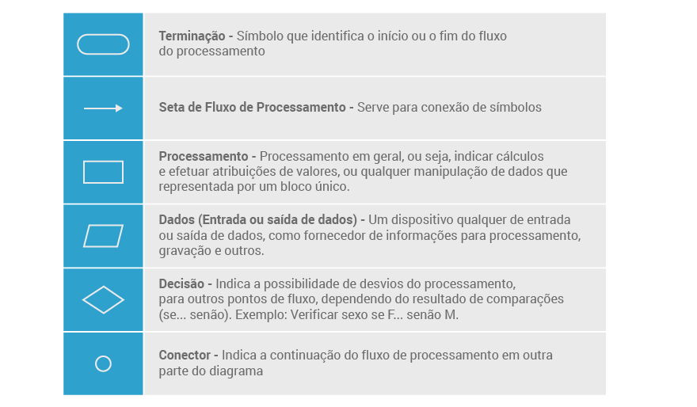
- reservado para a questão acima -
- reservado para a questão acima -
Ilustre o uso de um Algoritmo por Diagrama de Bloco (Fluxograma) | 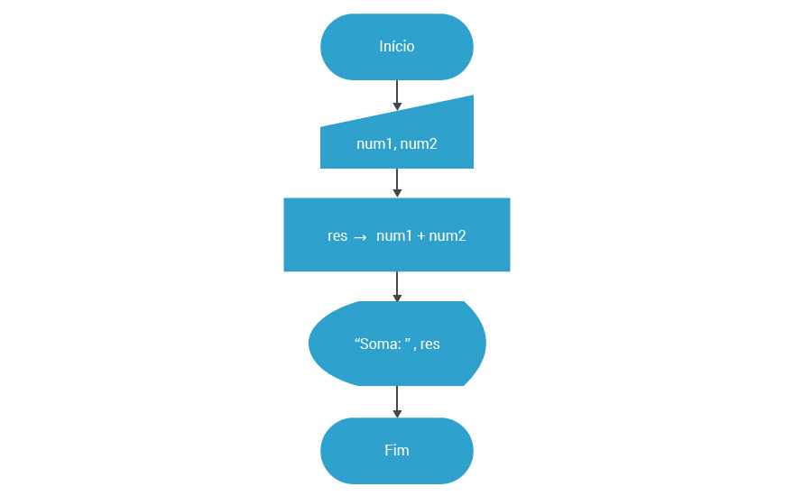
- reservado para a questão acima -
ALGORITMOS - FORMAS REPRESENTATIVAS | ALGORITMOS - FORMAS REPRESENTATIVAS
Como se dá um Algoritmo no estilo de Português Estruturado (Pseudocódigo ou Portugol)? | Um Algoritmo representado no estilo Português Estruturado, ou "Pseudocódigo", vulgarizado como Portugol, são algoritmos que imitam a maneira como os códigos fontes nas linguagens de programação em geral estruturam seus algoritmos. A finalidade é facilitar a futura codificação dos algoritmos e ao mesmo tempo permitir que pensemos no problema e não na máquina que vai executar o algoritmo. As vantagens do uso do Portugol é o uso do português para facilitar o entendimento e a passagem quase imediata do algoritmo para a linguagem de programação. A desvantagem do Portugol é que ele exige uma definição de uma linguagem de programação não existente só para implementar uma representação logarítmica.
Ilustre a utilização de um Algoritmo no estilo Português Estruturado (Pseudocódigo ou Portugol) | algoritmo Soma_Numeros //tema do algoritmo var num1, num2, soma: inteiro //declaração de variáveis inicio leia num1, num2 soma <- num1 + num2 escreva "Soma: ", soma; fim

